Sheet1
დანართი N1 (ფასების ცხრილი)
დასახელება | ტექნიკური მახასიათებლები | ფოტო | მოწოდების ვადა | საგარანტიო ვადა | რაოდენობა | ერთეულის ფასი | სულ ჯამური ღირებულება (დღგ-ს ჩათვლით)
სალარო ხონჩა | ტყვიაგაუმტარობის სტანდარტი M3/F4 ზომები სიგანე - სიღრმე - სიმაღლე 450 x 600 x 174 მმ | 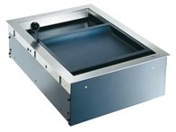 |  |  | 50 |  | 0
სულ ჯამური ღირებულება დღგ-ს ჩათვლით: |  |  |  |  |  |  | 0

*განიხილება ევროპული და ამერიკული მოდელები

